Sheet1
零食店铺月核心数据处理
【任务要求】
1、分析表中支付金额数据，计算出支付金额的平均数（）和极差（）。（计算结果四舍五入后保留整数）
2、分析上题中计算的平均数，你觉得这个数字能客观得反映此网店的日常销售情况吗？请说明原因。

【知识要点】
平均值（Mean）：表示变量值的平均水平，包括算术平均值、加权算术平均值、调和平均值和几何平均值。
极差（Range）：标准差的平方，是各个观测值与其均值离差平方的均值

【重要技能点】
1、数据的描述性统计分析
2、在Excel中添加“数据分析”加载项

【关键操作步骤】
操作思路：首先需要在Excel中添加“数据分析”加载项 打开Excel，点击“文件”选项卡，进入“文件”功能区，单击“选项”按钮，在弹出的Excel选项框中点击“加载项”按钮，在加载项对话框里找到“管理”功能区，点击其下拉列表，选择“Excel加载项”，并单击“转到”按钮，即可弹出“加载宏”对话框。

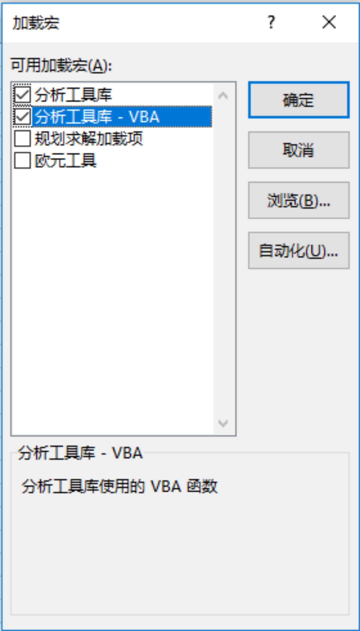

 | 在“加载宏”对话框中选中“分析工具库”、“分析工具库-VBA”（分析工具库的编程加载项）复选框，点击“确定”按钮，即可完成 “数据分析”加载项的添加。在Excel的“数据”菜单的右上角即出现了“数据分析”功能项。

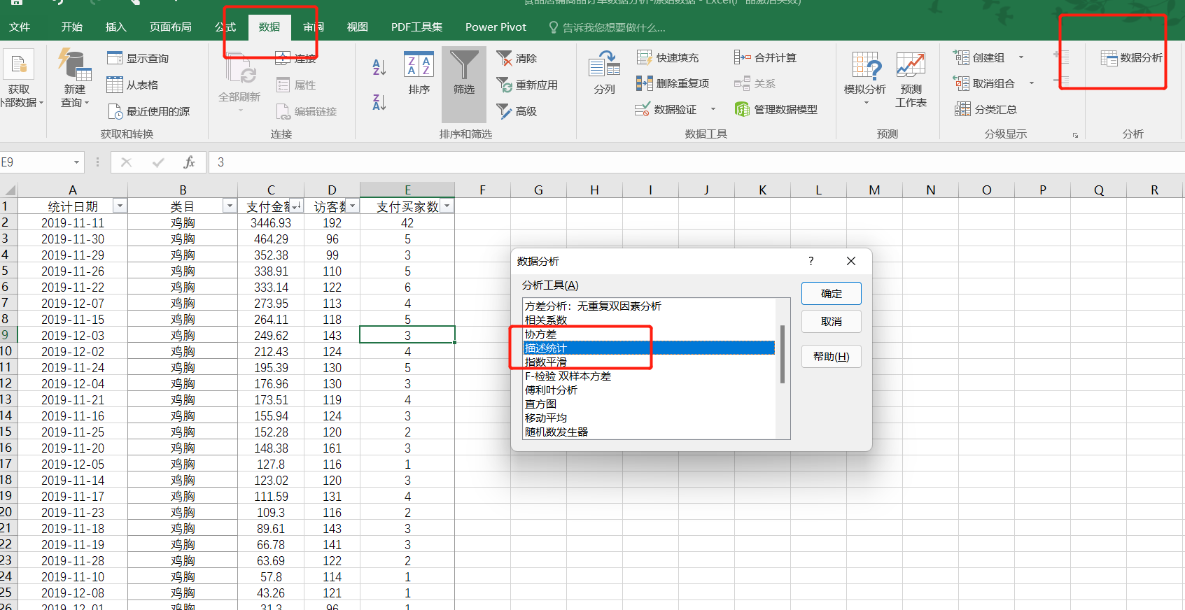

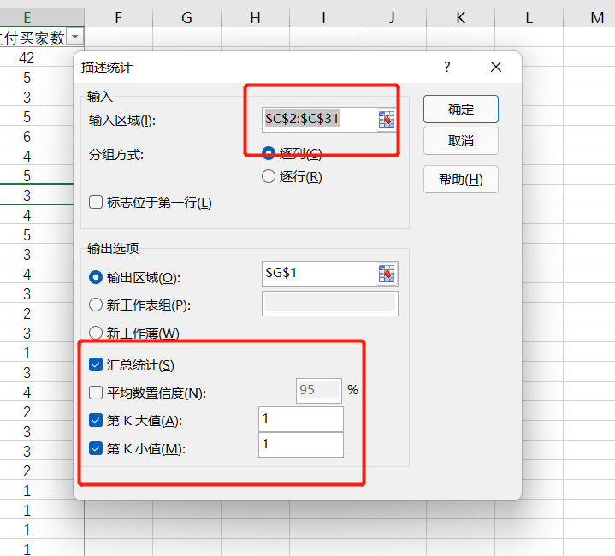

 |  | 描述性统计分析
 |  | 1，点击数据选项卡，选择数据分析
 |  | 2，选择数据分析工具中的-描述统计
 |  | 3，输入区域选择支付金额数据列
 |  | 4，输出区域选择本表格内任意单元格
 |  | 5，勾选汇总统计
 |  | 6，勾选第K大值和第K小值

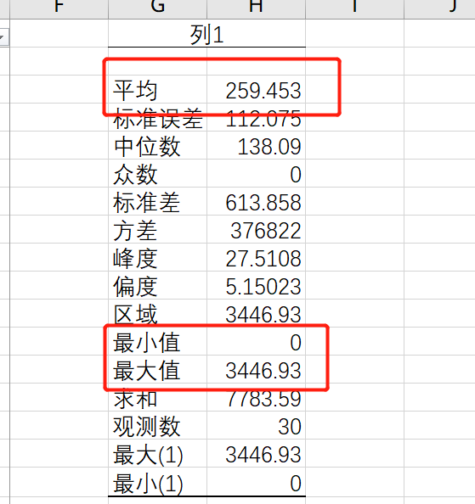

 |  | 得出的数据如图：
 |  | 平均值为：259.45

 |  | 极差=最大值-最小值
 |  | = 3446.93-0 = 3446.93

分析上题中计算的平均数，你觉得这个数字能客观得反映此网店的日常销售情况吗？请说明原因。
不能，因为极差能体现一组数据波动的范围。极差越大，数据的波动程度越大，该组数据中极差较大，所以不能反映店铺的日常销售情况。
观察原店铺数据发现，该店铺参加了双11活动，属于全年大促活动，这一天的销售额远超过日常，所以不能代表店铺的日常经营情况。

